Sheet1
 | 动作名称 | 动作要点说明 | 图片
三段对练 | 预备式 | 并步直立，乙向后转体。 | 
 | 甲乙起势 | (1)甲乙左脚向外开步，与肩同宽，两手慢慢外旋，向上托起，掌心朝上， 手指自然张开。 (2)甲乙上体保持端正，两腿缓慢屈蹲，两手内旋，掌心翻转轻轻下按，落 至胯前。 (3)甲乙左脚提起，脚尖点地。双手合抱于胸前。 (4)甲乙身体左转，左脚向左迈步成左弓步，两手随体转左右分开，左手立 掌高不过眼，右手坐腕，高于肩平，目视左手前方。 (5)甲乙重心移至右腿坐实，左腿成虚步，左手下落划弧落至裆前，右手坐 腕，目视右手前方。 (6)甲乙左脚向左迈出成左弓步，右手从上向下划弧落至裆前，左手向上、 向右翻掌、坐腕前推，目视左手前方。 (7)甲乙左脚脚尖内扣，身体右转，右脚收于左脚内侧，脚跟，左手划弧落 于裆前，右手向上、向右划弧，翻掌、坐腕前推。 (8)甲乙右脚落实，脚尖内扣，左脚外摆，身体左转。右手划弧至胸前，左 手随体转翻掌、坐腕，与对方手腕相接，目视对方。 | 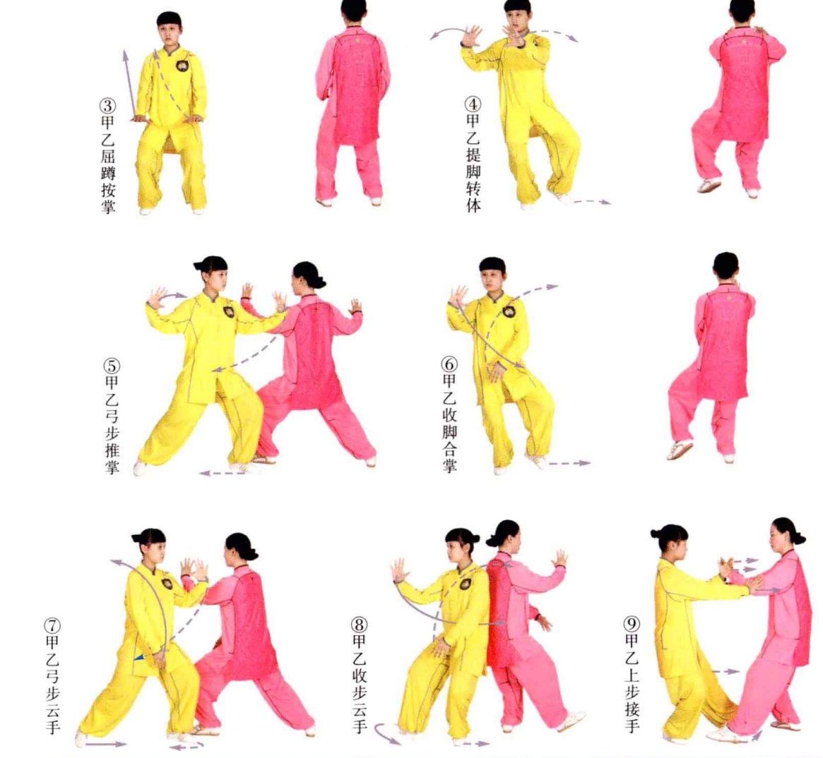
 | 甲肘底捶、乙搬拦捶 | (1)甲方左脚进步，右脚跟步，左手拥粘乙方左腕，右手握拳，从肘下向乙 方肋下冲拳。乙方身体右转，左手向下、向左搬开甲方右拳，右掌推按甲方左肘。 动作要点：甲左掌与右拳要形成合力，胸部下收前合，尾闾前送。 (2)乙方左腿退步，右手握拳击甲方腹部，左手收于左胯前。甲方顺势向下 格挡乙方右拳。 | 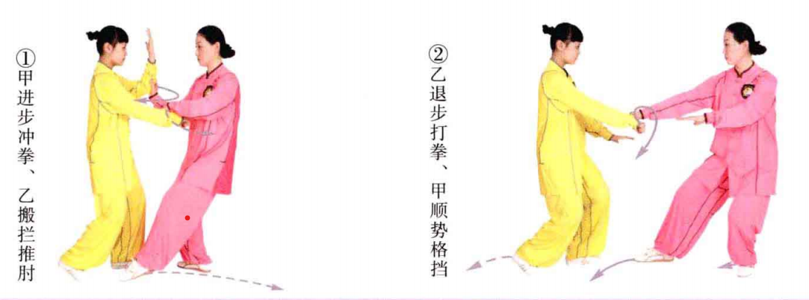
 | 甲手挥琵琶、乙上步肘靠 | 甲方右拳变掌缠握住乙方手腕，左手扶按乙方肘部，右脚向右后方落步，两 手合力向下捋带乙方右臂，目视乙方右手。乙方随甲方採捋，提右脚向甲方裆下 进步弓腿，右肘、肩向甲方胸部挤靠，目视甲方。 动作要点：甲方採捋时要拧腰坐胯，身体保持中正。乙方上步挤靠要上下相 随，身体不可前俯，要松肩，劲出于肩背。 | 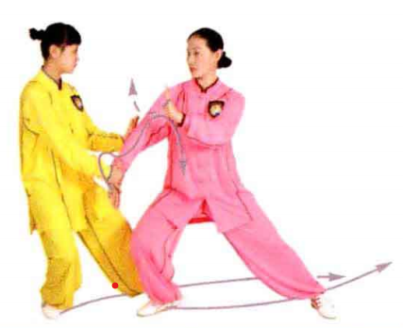
 | 乙手挥琵琶、甲上步肘靠 | 乙方右手翻腕抓握甲方手腕屈肘上提，身体右转，左手托甲方肘部，右脚向 右后方退步，双手合力向下採捋甲方右臂。甲方随乙方採捋重心前移，右脚提 起，向乙方裆下上步，右肘、肩向乙方胸部挤靠，目视乙方。 | 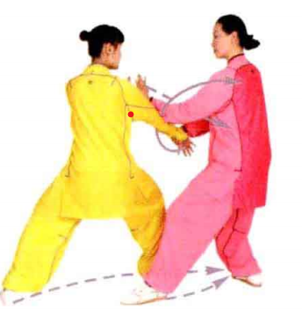
 | 甲高探马、乙野马分鬃 | (1)甲方身体右转，左手拥接乙方手腕，重心后移至左脚，右脚撤步至乙方 左脚外侧，右手抽回托乙方左肘；甲方左脚向乙方裆下上步弓腿，双手旋拧乙方 左小臂，合力前推。乙方随甲方左脚上步，左脚后收脚尖着地，左肘上抬引化。 动作要点：甲方拥接乙方手肘时，左脚要向前活步。 (2)乙方涵胸沉肘，翻腕拿住甲方左手腕，左腿落实，右脚向甲方左脚外侧 进步，脚跟着地，右臂抄于甲方腋下，弓腿拥击甲方，左手按于体侧。甲方重心 后移引化，左脚活步，目视对方。 动作要点：引化对方时，要涵胸、沉肘、退步、转腰；上步拥击时，要脚到手到。 | 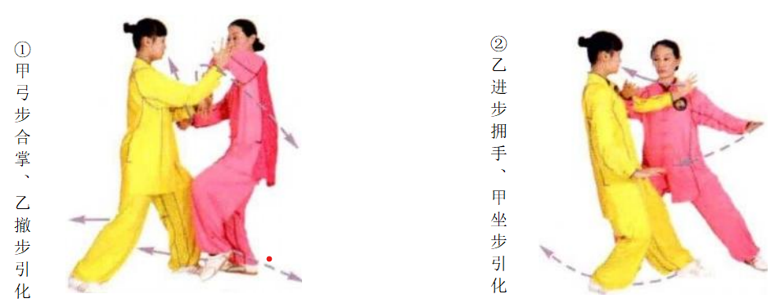
 | 甲云手、乙左蹬脚 | (1)甲方左脚向左后方退步，右脚活步成右虚步；同时左肘向下、向后沉 带，左臂内旋，向左撩拨乙方右手。乙方身体微向右转引化，目视对方。 动作要点：甲方退步、肘带、手撩协调一致，同时要吊裆、敛臀。 (2)甲方右脚进步，脚跟着地，右手向上拥接乙方右手腕；随后弓腿，右臂 内旋，向右撩拨乙方右臂；乙方重心后移，沉右胯引化，右脚虚点地，目视对方。 (3)乙方右脚退步，双手弧形交叉于胸前，提左膝，向甲胸部蹬出，力达脚 跟，两掌左右分劈，目视甲方。甲方左脚上步，脚跟着地，双手合抱乙方左脚，目视对方。 动作要点：乙方蹬脚时，身体重心要稳，两腿微屈。 | 
 | 甲巧捉龙蹬脚、乙转身摆莲 |  (1)甲方左脚左摆落实，双手向左拧握乙方左脚，右脚提起，蹬击乙方右膝，目视乙方。乙方左腿沉膝，右转引化。 动作要点：甲方转身拧转乙方左脚，要借腰力。乙方转身引化时，重心要稳。 (2)乙方抽腿盖步，重心移至左脚，转身右摆莲，朝甲方右肩踢击，眼随手 走。甲方盖步随乙方走化，目视前方。 动作要点：甲方摆脚时要借腰腿之力，注意保持身体平衡。
 | 甲转身跨虎势、乙弯弓射虎 | 甲方以右脚跟为轴，向左转身，左脚 向前活步，前脚掌着地，两手随转体，右手置于右额前方，掌心朝外，左手落于左胯旁，掌心朝下。乙方右脚向右后落步弓 腿，两掌下落于腹前，变拳上举，右拳置 于右额前，左拳横于胸前，拳心朝下，目视对方。 动作要点：甲方转身时虚实要分清，两臂弯曲并上下撑圆。乙方出拳两臂圆撑，腰部有外涨之力。 | 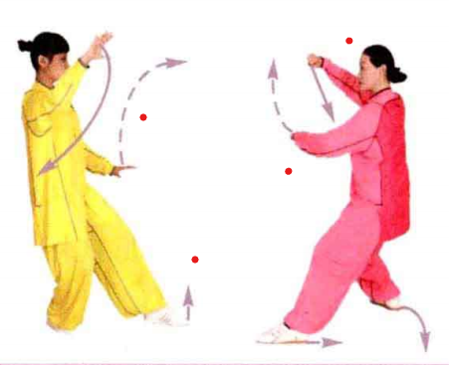
 | 甲乙收势 | 甲方左脚活步，脚跟着地，双手合臂于胸前。乙方重心移至左脚，右脚收回 至左脚后侧落实，左脚上步，脚跟着地，双手变掌合臂于胸前。后续动作同一段对打套路。 | 